Sheet1
浦口区：500-1200元/月 | 建邺区：800-1800元/月 | 资源
鼓楼区：700-1300元/月 |  | 豆瓣租房 | https://www.douban.com/search?q=%E5%8D%97%E4%BA%AC%E7%A7%9F%E6%88%BF
白下区：700-1200元/月 |  | 棉花租房 | http://www.mianhuagongyu.com/dtzf.html
仙林区：700-1600元/月
江宁区：600-1400元/月 |  | 58
 |  | 安居客
 | https://map.baidu.com/dir/%E7%83%BD%E7%81%AB%E7%A7%91%E6%8A%80%E5%A4%A7%E5%8E%A6/%E6%96%B0%E9%94%90%E5%9B%BD%E9%99%85%E5%85%AC%E5%AF%93/@13217615.675693527,3740680,16.94z?querytype=walk&c=315&sn=1$$9a1b8ffdb24f7df76c476000$$13218598,3739906$$%E7%83%BD%E7%81%AB%E7%A7%91%E6%8A%80%E5%A4%A7%E5%8E%A6$$0$$$$&en=2$$$$$$%E6%96%B0%E9%94%90%E5%9B%BD%E9%99%85%E5%85%AC%E5%AF%93$$0$$$$&sc=315&ec=315&pn=0&rn=5&version=6&run=0&spath_type=1&da_src=shareurl
安居客 | https://nj.zu.anjuke.com/ditu/?from=58_zf_list_top_wzl
烽火 | 奥体附近
 | 金融城中胜地铁大型超市 精装网红公寓家电配齐可短租拎包入住
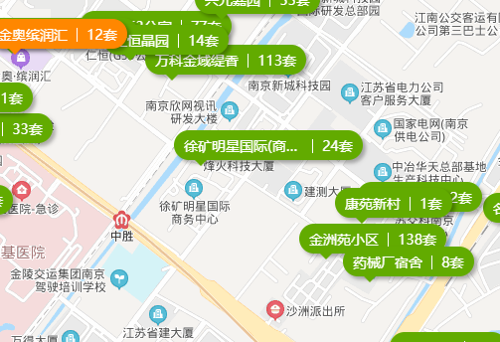
 | 金州苑小区新城科技园整租

 | https://nj.iguanyu.com/housetype/93

 | 地点
 | 南京南 | 烽火科技

